상품제안서
선물세트4종 근력밴드 스트레칭밴드 튜빙밴드 (기능성)스포츠타올 (쿨타올 쿨타월) | 상품코드: F28394

 |  |  |  |  |  |  | 02-412-0044 | www.easy1.co.kr
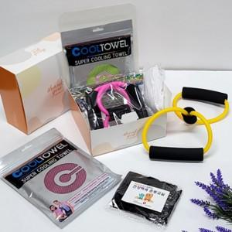

【상세/제작정보】 | <p>인쇄관련 별도문의</p>

【인쇄/포장옵션】 | 실크 / 포장불가능

【공급단가】 | 수량 | 42~ | 126~ | 420~ | 1,000~ | 2,000~
*VAT별도 | 단가 | 5,400원 | 5,310원 | 5,170원 | 5,080원 | 4,950원

【상품 URL】 | http://www.easy1.co.kr/src/goods_detail.php?gdno=28394

